OT
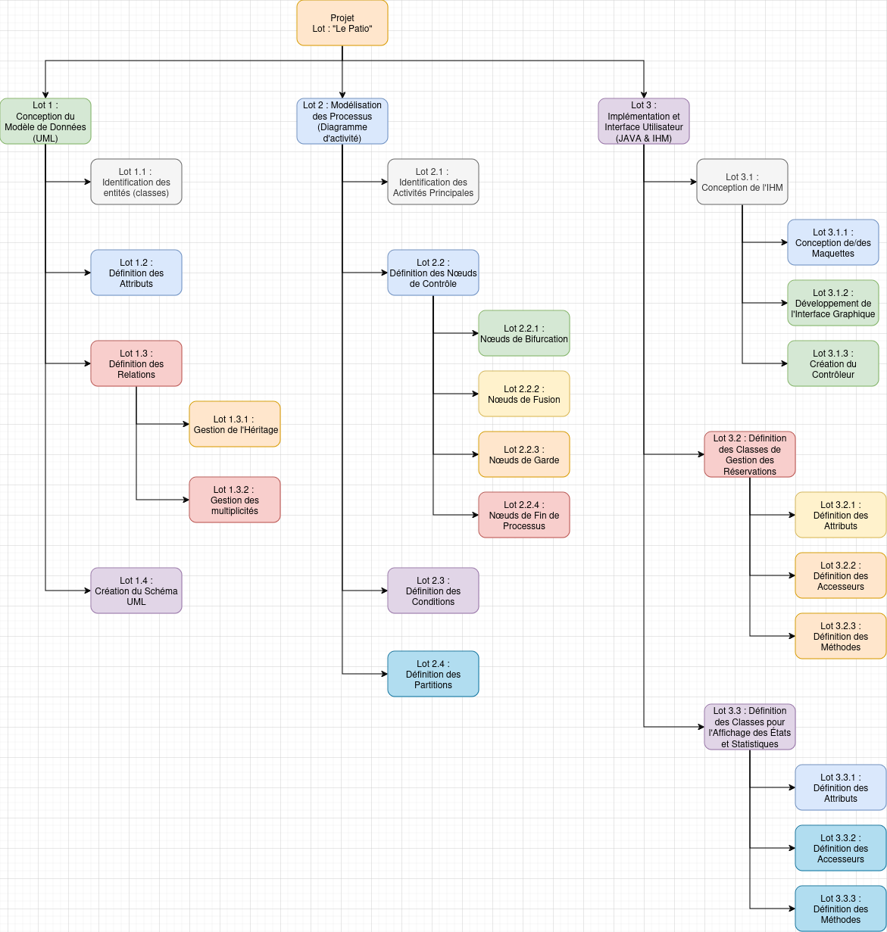
Insérez dans cet onglet un screenshot de votre OT

